52512
Sachkonto | Betrag | Belegdatum | Buchungstext | Rechnungs-nummer | VV* von | VV* bis | VV*-Betrag | VV*-Text | Wie | Objekt | VE | Vertrag | Rechnungs-bereich | Messdienst | Liegen-schaft | Kosten-schlüssel | Brennstoff-art | Liefer-menge | Kosten-kennung | Anteil umlage-fähig | Anteil nicht umlage-fähig | Kosten-einteilung | Betrag §35a | Kosten-kategorie (§35a) | Kostentyp (§35a) | Kennzeichen Brennstoffart (wird nicht unterstützt) | Verwendungs-gruppe (wird nicht unterstützt) | Heizwert | Eimissions-art | CO2- Emission | CO2-Emissions-menge | CO2-Kosten in Euro (Brutto) | CO2-Kosten in Euro (Netto) | Energie-träger 1 | %-Anteil Energiemix 1 | CO2-Emissions-faktor in kg/kWh Energiemix 1 | Energie-träger 2 | %-Anteil Energie-mix 2 | CO2-Emissions-faktor in kg/kWh Energiemix 2 | Energie-träger 3 | %-Anteil Energiemix 3 | CO2-Emissions-faktor in kg/kWh Energiemix 3 | Energie-träger 4 | %-Anteil Energiemix 4 | CO2-Emissions-faktor in kg/kWh Energiemix 4 | Energie-träger 5 | %-Anteil Energie-mix 5 | CO2-Emissions-faktor in kg/kWh Energie-mix 5 | Energie-träger 6 | %-Anteil Energie-mix 6 | CO2-Emissions-faktor in kg/kWh Energie-mix 6
8004200 | 32.82 | 2022-12-31 | Lie 3.08 ohne CO2 |  | 2022-01-01 | 2022-12-31 | 32.82 | Lie 3.08 ohne CO2 |  |  |  |  |  | Musterabrechner1 | 123456789 | 221 |  |  | E
8004200 | 119.00 | 2022-12-31 | Lie 3.08 mit CO2 |  | 2022-01-01 | 2022-12-31 | 119.00 | Lie 3.08 mit CO2 |  |  |  |  |  | Musterabrechner1 | 123456789 | 201 | 144 | 1234 | E |  |  |  |  |  |  |  |  | 10 | 1 | 3.4
8004200 | 200.00 | 2022-12-31 | Lie 3.08 ohne CO2 mit KS 201 |  | 2022-01-01 | 2022-12-31 | 200.00 | Lie 3.08 ohne CO2 mit KS 201 |  |  |  |  |  | Musterabrechner1 | 123456789 | 201 | 145 | 567 | E |  |  |  |  |  |  |  |  | 1
8004200 | 333.00 | 2022-12-31 | Lie 3.05 |  | 2022-01-01 | 2022-12-31 | 333.00 | Lie 3.05 |  |  |  |  |  | Musterabrechner1 | 556677009 | 201 | 111 |  | E |  |  |  |  |  |  |  |  | 1 | 1 | 1.5
8004000 | 444.00 | 2022-12-31 | Lie 2.1 |  | 2022-01-01 | 2022-12-31 | 444.00 | Lie 2.1 |  |  |  |  |  | Musterabrechner1 | 112266445 | 33
8004000 | 50.00 | 2022-12-31 | Lie 3.08 Wasser |  | 2022-01-01 | 2022-12-31 | 50.00 | Lie 3.08 Wasser |  |  |  |  |  | Musterabrechner1 | 123456789 | 240 |  |  | K
8004000 | 50.00 | 2022-12-31 | Lie 3.08 Wasser |  | 2022-01-01 | 2022-12-31 | 50.00 | Lie 3.08 Wasser |  |  |  |  |  | Musterabrechner1 | 123456789 | 240 |  |  | K
8004000 | 200.00 | 2022-12-31 | Vertrag |  | 2022-01-01 | 2022-12-31 | 200.00 | Vertrag |  |  |  | 4711
8004000 | 200.00 | 2022-12-31 | WIE |  | 2022-01-01 | 2022-12-31 | 200.00 | WIE | 20
80004000 | 999.99 | 2023-02-15 | LIE 3.10, 694131310 |  | 2023-01-01 | 2023-12-31 | 600.60 | LIE 3.10, 694131310 |  |  |  |  |  | Musterabrechner2 | 694131310 | 221 |  |  | E
80004200 | 1999.99 | 2023-04-03 | LIE 3.10, 694131310 |  | 2023-01-01 | 2023-12-31 | 1200.12 | LIE 3.10, 694131310 |  |  |  |  |  | Musterabrechner2 | 694131310 | 201 | 144 | 1234.123 | E |  |  |  |  |  |  |  |  | 1.2 | 1 | 2.3
80004000 | 2999.99 | 2023-05-02 | LIE 3.10, 694131310 |  | 2023-01-01 | 2023-12-31 | 1800.18 | LIE 3.10, 694131310 |  |  |  |  |  | Musterabrechner2 | 694131310 | 902 |  |  | E
80042000 | 333 | 2023-06-03 | Lie 3.10 mit CO2 |  | 2023-01-01 | 2023-12-31 | 119 | Lie 3.10 mit CO2 |  |  |  |  |  | Musterabrechner2 | 112233445 | 201 | 144 | 1234 | E |  |  |  |  |  |  |  |  | 10 | 1 | 3.4 | 12.34 | 119 | 100 | 2 | 40 | 1.2 | 99 | 60 | 3.4

Hinweis:

Für Kostenkennung im Format 2.1 "einheitlich entstanden" ein Leerzeichen eingeben, d.h. nicht das leer Lassen, sondern Curosr in das Feld plazieren und "Leerstaste" drücken

Für den BK-Satz sind maximal 6 Entergieträger (Wärmelieferanten) vorgesehen.
Die Zuordnung zum korrekten Energieträger erfolgt über die Hinterlegung der Nummern, in Feldern Energieträger 1 bis 6

Bsp: Die Fernwärmelieferung besteht aus Energieträger1 = Steinkohle und Energieträger2 = Sonstiges, dann ist im Feld "Energieträger1" die Nummer 2 bzw. 02 und im Feld "Energieträger2" die Nummer 99 zu hinterlegen

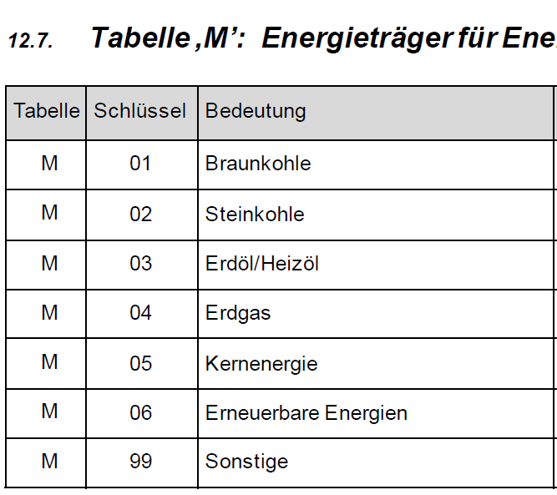

Die Funktion "Import interner BeKo-Belege" dient zum Einspielen von abzurechnenden Kosten aus einer Excel-Datei.
Diese Kosten werden im Zuge der Abrechnung „vom Unternehmen“ berücksichtigt, allerdings handelt es sich um kalkulierte Kosten, die so nicht in der FiBu vorhanden sein müssen.

Zum Einlesen der Belege wird eine feste Struktur benötigt, die dem nachfolgenden Beispiel entnommen werden kann:

Wird auf Vertragsebene herunter verteilt, müssen die Spalten WIE, OBJ und VE nicht gefüllt sein.
Es müssen alle Spalten vorhanden sein, auch wenn diese leer sind. Um dies zu erreichen, am Besten immer mit den vorgegebenen Überschriften arbeiten.
Die Tabelle in Excel erstellen/bearbeiten, danach als Datei im Format CSV (Trennzeichen-getrennt) abspeichern. Die Spaltenüberschriften müssen beim Abspeichern vorhanden sein.
Werden die Spalten ab Spalte "E" (Rechnungnummer) nicht gefüllt, werden die Belege ohne Vorverteilung eingelesen und können dann im Programm verteilt werden.

Die CSV-Datei mit dem Editor öffnen und die Spaltenüberschriften löschen. Danach ans Ende der Datei gehen und hinter dem letzten Semikolon einmal "Enter" drücken!
Bitte darauf achten, dass die Buchungstexte keine Semikola enthalten, da diese zu Fehlern führen.

Enthält die einzulesende Datei auch nur einen fehlerhaften Satz, wird keine Zeile eingelesen und der Vorgang abgebrochen.

